耐狮-伊丽莎白圈
耐狮--报价单
系列 | 产品图片 | 产品名称 | 尺寸/深度/颈围 | 包装规格 | 折后价 | 批发价 | 零售价 | 备注 | 活动
彩色魔术贴自粘式(常规9个型号） |  | NS-A1 | 30*16/10/11-14 | 720个/箱 | ￥2.80 | ￥3.1 |  | 绿色、粉红、深蓝、橙色，单个装opp袋，12个混色入中包装 | 10送1
 |  | NS-A2 | 37*18/10.5/16-18 | 720个/箱 | ￥3.90 | ￥4.3
 |  | NS-A3 | 41*21/11.5/20-22 | 576个/箱 | ￥5.00 | ￥5.6
 |  | NS-A4 | 48*25/14/23-25 | 540个/箱 | ￥5.50 | ￥6.1
 |  | NS-A5 | 54*28/14.5/26-28 | 300个/箱 | ￥6.60 | ￥7.3
 |  | NS-A6 | 62*31/16/29-31 | 360个/箱 | ￥7.70 | ￥8.6
 |  | NS-A7 | 68*37/19/32-34 | 300个/箱 | ￥8.80 | ￥9.8
 |  | NS-A8 | 73*39/20/40-42 | 240个/箱 | ￥9.90 | ￥11.0
 |  | NS-A9 | 83*43/23/43-50 | 192个/箱 | ￥11.00 | ￥12.2
 |  | A1-A9一整套 |  |  | ￥61.20 | ￥68.0
 |  | NS-大号 | 90*48/25/44-48 | 144个/箱 | ￥16.00 | ￥17.8
 |  | NS-特大号 | 106*56/30/55-62 | 144个/箱 | ￥20.00 | ￥22.2
加厚B系列 | 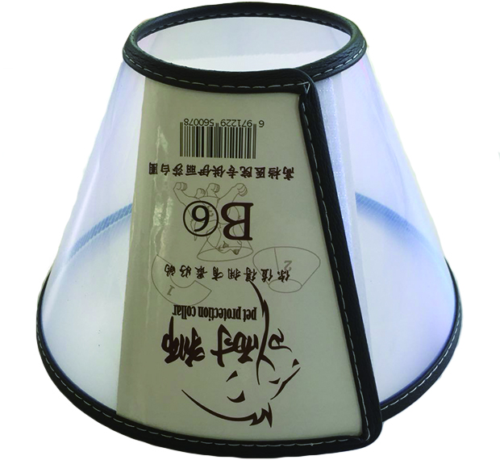 | NS-B1 | 30*16/10/11-14 | 720个/箱 | ￥3.50 | ￥3.9 |  | 透明无色，单个装opp袋，12个入中包装
 |  | NS-B2 | 37*18/10.5/16-18 | 720个/箱 | ￥4.50 | ￥5.0
 |  | NS-B3 | 41*21/11.5/20-22 | 576个/箱 | ￥6.00 | ￥6.7
 |  | NS-B4 | 48*25/14/23-25 | 540个/箱 | ￥7.00 | ￥7.8
 |  | NS-B5 | 54*28/14.5/26-28 | 300个/箱 | ￥8.00 | ￥8.9
 |  | NS-B6 | 62*31/16/29-31 | 360个/箱 | ￥8.50 | ￥9.4
 |  | NS-B7 | 68*37/19/32-34 | 300个/箱 | ￥9.50 | ￥10.6
 |  | NS-B8 | 73*39/20/40-42 | 240个/箱 | ￥11.00 | ￥12.2
 |  | NS-B9 | 83*43/23/43-50 | 192个/箱 | ￥12.00 | ￥13.3
 |  | B1-B9一整套 |  |  | ￥70.00 | ￥77.8
猫咪专用系列 | 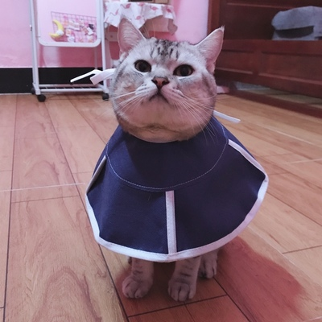 | NS-M1 | 28.7*12*11CM/11CM/10-25CM | 10个/中包 | ￥5.80 | ￥6.4
 |  | NS-M2 | 36.5*15*12CM/12CM/15-27CM | 5个/中包 | ￥6.80 | ￥7.6
充棉枕头软颈圈 | 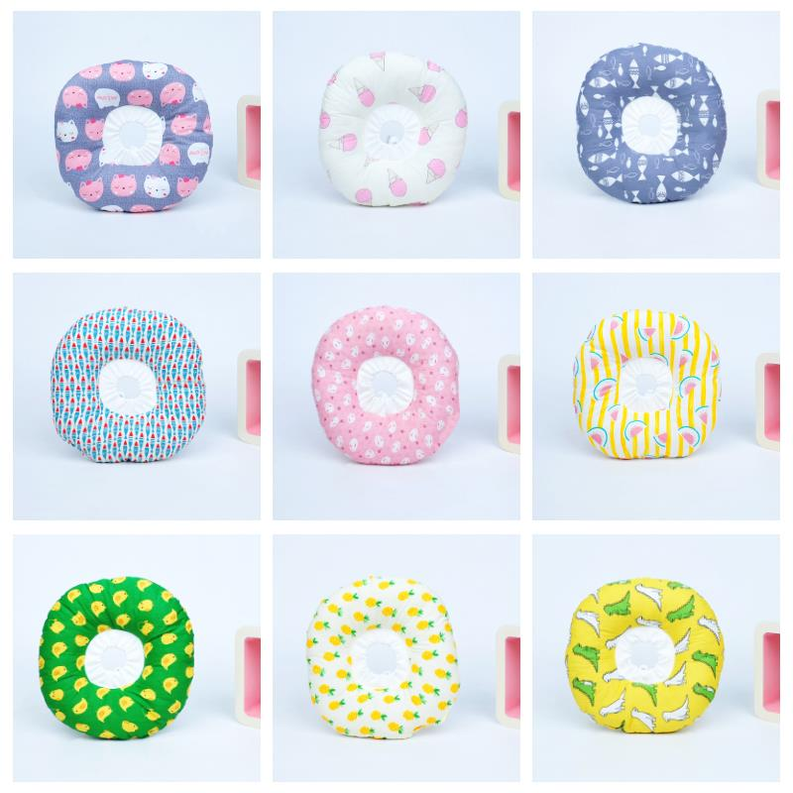 | 充棉-XS | 调节范围10-18cm/约2斤内 | 50/中包 | ￥7.00 | ￥7.8
 |  | 充棉-S | 调节范围12-22cm/约5斤内 | 30/中包 | ￥8.00 | ￥8.9
 |  | 充棉-M | 调节范围16-29cm/约10斤内 | 20/中包 | ￥10.00 | ￥11.1
 |  | 充棉-L | 调节范围19-36cm/约15斤内 | 10/中包 | ￥12.00 | ￥13.3
宠物术后服 | 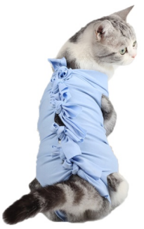 | SHF-S | 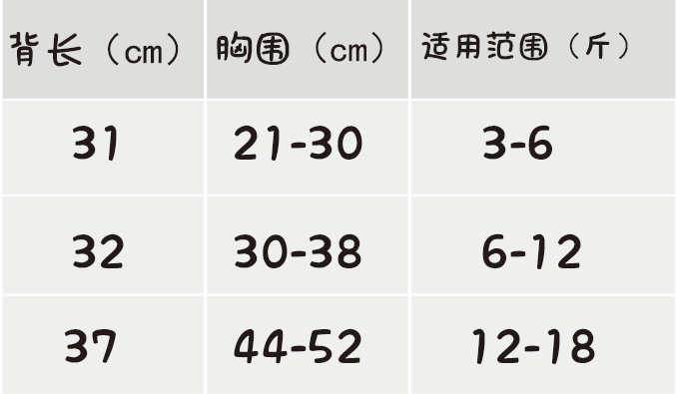 |  | ￥7.00 | ￥7.8
 |  | SHF-M |  |  | ￥8.00 | ￥8.9
 |  | SHF-L |  |  | ￥9.00 | ￥10.0

